Sheet1
水鉄砲合戦～童心ちゃんちゃんこの乱

作成者：松本 祥平 作成日：2015/10/23 | ゲームフロー

ファイルネーム（タイトルのＳＥの一つなら title_se_02 など この仕様書を見て作成してもらったファイルにつける名前） | 無し

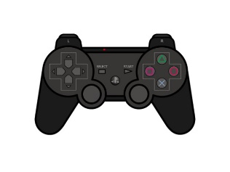
シーン遷移
ゲームロゴ
ゲームタイトル

＊プレステのコントローラを基準に書いています

チームロゴ

一定時間で遷移

ゲームタイトル

×ボタン押下
STARTボタン押下

マッチング画面
Pauseメニューの
「タイトルへもどる」を選択

全員がゲームを始める準備完了
×・STARTのどれかを押下
or
Pauseメニューの
「つづける」を選択

ゲームメイン
ゲームPause画面

ゲームの勝敗条件を満たす
STARTボタン押下

リザルト画面
○・×・START
ボタンのどれかを押下

○・×・START
ボタンのどれかを押下

THANK YOU
FOR PLAYNG

